装配流程
清洗
底涂

上板预装件a/b
装配天线铝箔
扰流板上板装配工装
装配零件
装配4G盖板

Bonding半总成防错
详细见sheet（扫描防错及摄像头防错）
4G天线
扰流板上板装配工装
详细见sheet（扫描防错及摄像头防错）
左右天线
下板预装件A/B/C/D
扰流板下板装配工装
装配零件
Bonding预装件1/2/3/4
线束

Bonding半总成预装件1/2/3/4
预bonding件清洗胎膜
连接天线和天线铝箔
扰流板下板清洗工装
清洗
底涂
防错改造已完成）

清洗
底涂
静置时间2小时
下板清洗底涂工装
详细见sheet（扫描防错及摄像头防错）

扰流板分总成1/2/3/4
清洗
底涂

后下板
装配后下板装配工装
观察孔盖板EJOT（3个）

装配零件
水管喷头（1个）

扰流板总成1/2/3/4
缓冲橡胶球头（2个）
配置1/2/3/4
扰流板总成装配工装
静置时间3小时可以装配，20小时可发运；

通断检测
通气检查

1、左右高光盖板；
2、高位刹车灯；
3、高位刹车灯螺钉（4个）；
4、高位刹车灯左右小盖板（左右各1个）；
5、观察孔盖板；
6、观察孔盖板螺钉（3个）；
6、嵌件螺栓（5个）；

装配零件

扫描防错及摄像头防错
扫描防错及摄像头防错
工装类型 | NO. | 零件 | 防错内容 | 防错数量 | 配置（扫描条码区分配置） |  |  |  | 防错方式
 |  |  |  |  | A | B | C | D
上板装配工装 | 1 | 4G盖板左右 | 颜色匹配 | 9种颜色 |  |  | 扫描 | 扫描 | 扫描防错
下板清洗底涂工装 | 1 | 天线插头左右 | 接头有无插接 | a类：左侧2处/右侧1处 b类：左侧1处/右侧1处 | a类 | b类 | b类 | b类 | 1、摄像头防错；
 | 2 | 左右天线塑料铆钉 | 铆钉数量 | 2个（左右各1个） | 2 | 2 | 2 | 2
 | 3 | 4G天线塑料铆钉 | 铆钉数量 | 9个 |  |  | 9 | 9
 | 4 | 金属嵌件螺母 | 螺母数量 | 5个 | 5 | 5 | 5 | 5
Bonding 半总成防错 | 1 | 铝箔天线接头 | 接头有无插接 | 2个（左右各1个，下图1&4位置） | 2 | 2 | 2 | 2
 | 2 | 3G天线接头 | 接头有无插接 | 1处（下图3位置） | 无 | 无 | 1处
 | 3 | 4G天线接头 | 接头有无插接 | 2处（下图2&3位置） | 无 | 无 |  | 2处
备注 | 下板清洗底涂工装，原16MY已具备防错条件，需要综合L538 拆除的摄像头进行综合改造；

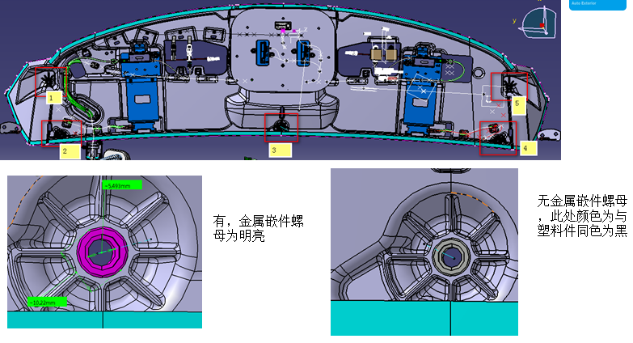 下板清洗底涂工装 |  |  |  |  | 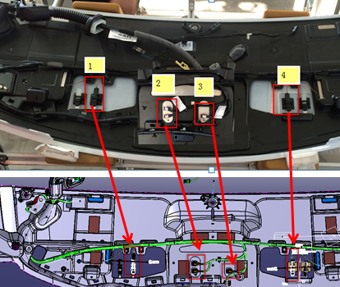 Bonding 半总成防错

1&4为线束接头防错共3个（插与不插）；2&3位置未左右天线塑料铆钉，左右各1个；5位置为4G天线塑料铆钉，共9个；

防错位置：1-4；防错内容：天线接头/4G天线接头

嵌件金属螺母防错，共5个

Sheet1
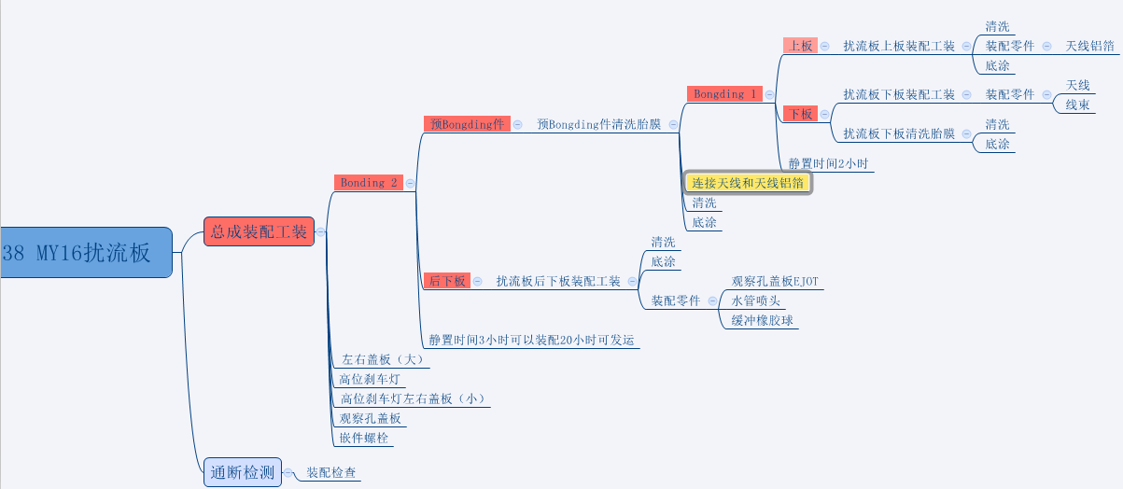
16MY扰流板（下板）11997027 主条码
装配生成C:16线束+16天线左+16天线右+L53816MY扰流板下板预装(11997026)

C
A+C配置1
A
16MY扰流板上板预装件

16MY扰流板（下板）11997027 主条码
装配生成D:17线束1+17天线左+17天线右+L53816MY扰流板下板预装(11997026)

D
A+D配置2

16MY扰流板（下板）11997027 主条码
装配生成E:17线束2+17天线左+17天线右+4G天线+L53816MY扰流板下板预装4G(11997459)
E
B
B+E配置3
17MY扰流板4G上板预装件

16MY扰流板（下板）11997027主条码
装配生成F:17线束3+17天线左+17天线右+4G天线+L53816MY扰流板下板预装4G(11997459)

F
B+F配置4

